Plan1
FOLHA DE PAGAMENTO (2) - INSS

Funcionário | Nº Sal. | Nº Hr. Extra | NºHr Noturna | Nº Filhos | Nível | Calculos | Total de Vendas | Sal. Base | Ad. Insal. | Ad. Noturno | Ad. Peric. | Comissão 3% | Sal. Bruto
Marilúcia | 2.2 | 25 | 7 | 3 | 2 |  | R$ 12,245.00
Monclauvo | 1.3 | 19 | 12 | 0 | 1 |  | R$ 19,425.69
Margarida | 1.7 | 32 | 9 | 1 | 1 |  | R$ 15,114.50
Maclerio | 3.8 | 30 | 6 | 1 | 2 |  | R$ 14,333.90
Mirella | 1.1 | 15 | 4 | 2 | 3 |  | R$ 11,050.15
Mariwalda | 3 | 25 | 2 | 0 | 1 |  | R$ 16,545.35
Michelle | 3.4 | 17 | 5 | 7 | 3 |  | R$ 13,248.55
Merivaldo | 2 | 28 | 4 | 1 | 2 |  | R$ 15,505.75
Magdael | 5.2 | 20 | 1 | 0 | 0 |  | R$ 17,404.00
Manuela | 4.1 | 14 | 6 | 1 | 1 |  | R$ 14,440.00

 |  |  |  |  |  |  |  | Sal. Mínimo * N° Sal. | Sal. Mín*10%, 20% ou 40% | Sal. Base/220*20% * Nº Hr. Noturna | Sal. Base*30% | Total de Vendas*3% | Soma dos Banefícios

TOTAL DE VENDAS
HORAS EXTRAS
 |  |  |  |  |  |  |  |  |  | INSS | Contribuição Sindical | Vale Transporte | Salário Líquido

 |  |  |  |  |  |  |  |  |  | Sal. Bruto * 7,5%, 9% , 12% ou 14% | Sal. Bruto/30 | Sal. Base*6% | Sal. Bruto - Descontos

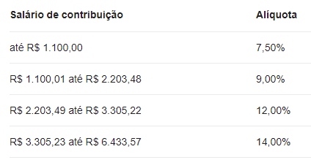
até 1.2012,00
 |  |  | Internet: Digite link responta as peguntas
 |  |  | https://forms.gle/edniChVWUY69zVFd7

